NursIT Experte
Kategorie | Quelle / System | wunde_01 | wunde_02 | wunde_03 | wunde_04 | wunde_05 | wunde_06 | wunde_07 | wunde_08 | wunde_09 | wunde_10 | wunde_11 | wunde_12 | wunde_13 | wunde_14 | wunde_15 | wunde_16 | wunde_17 | wunde_18 | wunde_19 | wunde_20 | wunde_21 | wunde_22 | wunde_23 | wunde_24 | wunde_25 | wunde_26 | wunde_27 | wunde_28 | wunde_29 | wunde_30 | wunde_31 | wunde_32 | wunde_33 | wunde_34 | wunde_35 | wunde_36 | wunde_37 | wunde_38 | wunde_39 | wunde_40 | wunde_41 | wunde_42 | wunde_43 | wunde_44 | wunde_45 | wunde_46 | wunde_47 | wunde_48 | wunde_49 | wunde_50 | wunde_51 | wunde_52 | wunde_53 | wunde_54 | wunde_55 | wunde_56 | wunde_57 | wunde_58 | wunde_59 | wunde_60
Wundbild | Vorschau | 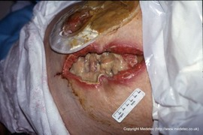 | 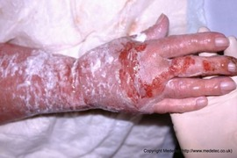 | 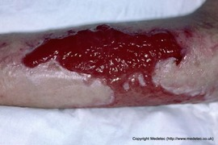 | 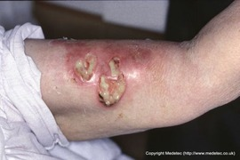 | 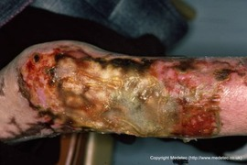 | 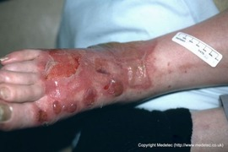 | 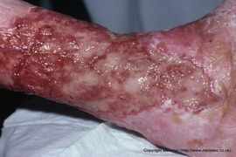 | 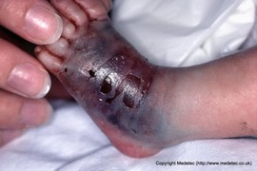 | 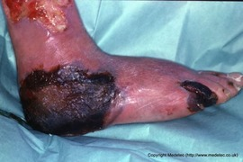 | 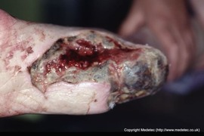 | 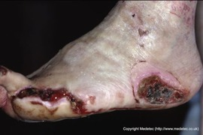 | 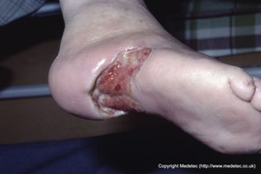 | 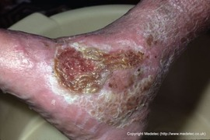 | 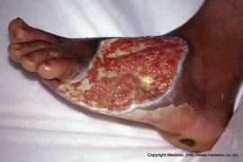 | 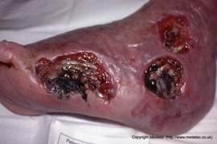 | 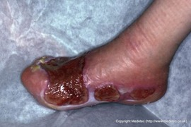 | 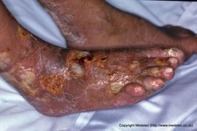 | 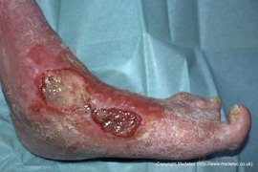 | 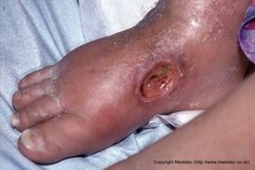 | 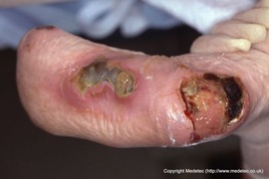 | 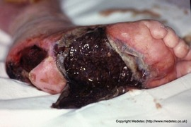 | 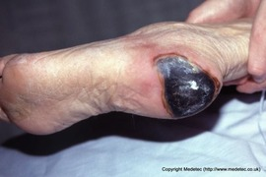 | 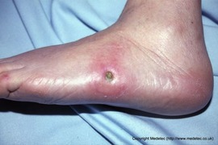 | 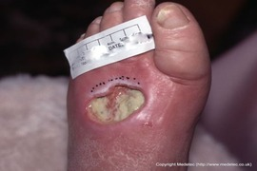 | 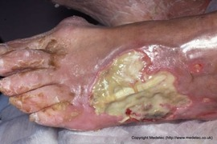 | 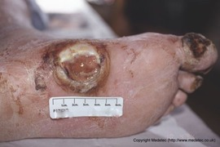 | 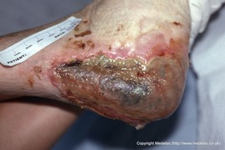 | 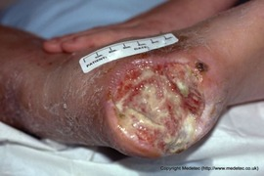 | 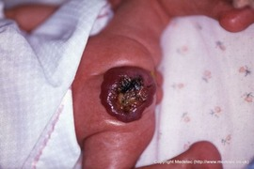 | 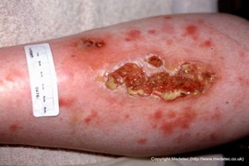 | 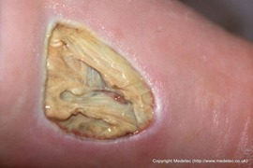 | 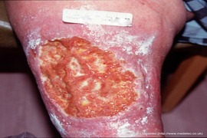 | 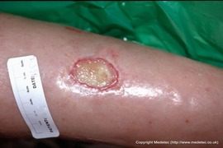 | 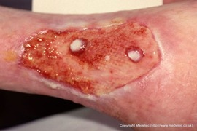 | 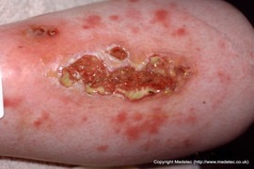 | 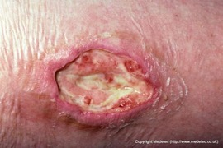 | 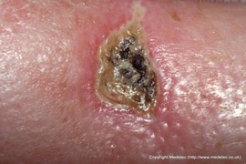 | 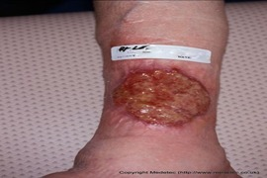 | 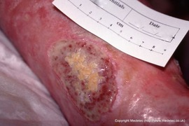 | 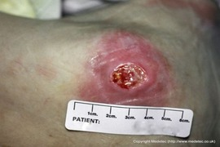 | 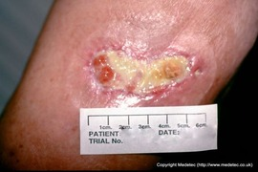 | 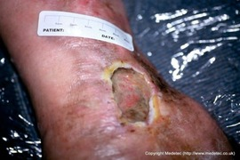 | 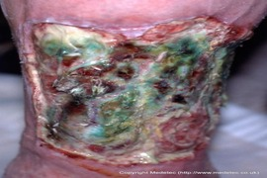 | 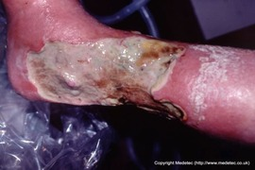 | 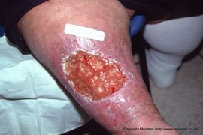 | 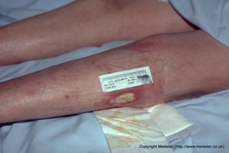 | 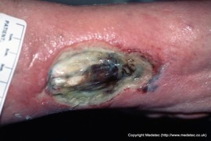 | 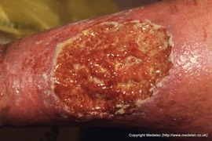 | 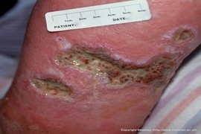 | 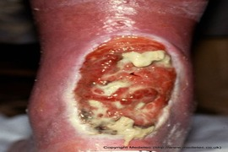 |  |  |  |  |  |  |  |  |  | 
Wundtyp | NursIT Experte | ["Postoperative Wunde"] | ["Verbrennungswunde"] | ["Verbrennungswunde"] | ["Traumatische Wunde","durch Insektenstich"] | ["Verbrennungswunde"] | ["Verbrennungswunde"] | ["chronisches Ulkus cruris"] | ["Extravasationsverletzung"] | ["nekrotische ischämische Fußwunde / Gangrän"] | ["nekrotische Fersenwunde","Dekubitus"] | ["Dekubitus"] | ["Dekubitus"] | ["Dekubitus"] | ["chronische Fußwunde / Ulkus"] | ["ausgedehnte, tiefe, nekrotische Ulzeration"] | ["Gravitationsulzera/Druckulzera"] | ["multiple infizierte chronische Fußulzera"] | ["Diabetisches Fußulkus","mit deutlichen Zeichen einer lokalen Infektion und chronisch entzündlicher Hautveränderungen"] | ["chronisches Ulkus"] | ["Dekubitus"] | ["Diabetisches Fußulkus","hochgradig destruierende Fußwunde"] | ["Dekubitus"] | ["Dekubitus","Diabetisches Fußulkus"] | ["Diabetisches Fußulkus"] | ["Ulcus Fußrücken mit deutlicher Gewebedestruktion und freiliegender Sehnenstruktur"] | ["neuroischämisches bzw. arterielles Fußulkus"] | ["Dekubitus"] | ["Dekubitus"] | ["ulzeriertes infantiles Hämangiom mit zentraler Nekrose"] | ["multiple kleine Ulzera"] | ["Diabetisches Fußulkus","ischämisches Ulkus"] | ["Ulcus cruris venosum","Adipositas-assoziiert"] | ["Ulkus cruris"] | ["großflächiges, flaches chronisches Ulkus"] | ["vaskulitischen Ulzera","möglicher kutaner Vaskulitis"] | ["Dekubitus","Ulcus"] | ["kleines, oberflächliches Ulcus"] | ["Ulcus cruris venosum"] | ["Ulcus cruris venosum"] | ["Dekubitus"] | ["Ulcus cruris venosum"] | ["Dekubitus"] | ["Ulcus"] | ["ausgedehntes, tiefes chronisches Ulcus"] | ["Ulcus cruris venosum","venös-lymphatischem Ulcus"] | ["rundlich-ovales Ulcus"] | ["ausgeprägtes infiziertes Ulcus cruris","Ulcus cruris venosum"] | ["Ulcus cruris venosum"] | ["tiefer reichende Ulzerationen am Unterschenkel mit chronisch entzündlicher Umgebung"] | ["Ulkus"] | ["Dekubitus"] | ["Dekubitus"] | ["Dekubitus"] | ["Dekubitus"] | ["Dekubitus"] | ["Dekubitus"] | ["Dekubitus"] | ["Dekubitus"] | ["Dekubitus"] | ["Dekubitus"]
Wundtyp Spezifikation | NursIT Experte | Dehiszente Operationswunde | Verbrennung Grad IIa bis teilweise IIb, ausgedehnte oberflächlich-dermale Verbrennung | heilender Verbrennungswunde Grad II | infizierter Insektenstich, nekrotisierende bakterielle Hautinfektion, Pyoderma-artige Reaktion, MRSA-/Staphylokokkeninfektion, Das Bild zeigt eine behandlungsbedürftige entzündlich-infizierte Wundsituation. | tiefe Verbrennung zweiten bis dritten Grades (Grad IIb–III). | Verbrennung Grad IIa bis IIb gemischt oberflächlich- und tief-dermale Verbrennung | — | Extravasationsverletzung am Fuß/Knöchel eines Säuglings mit ausgeprägter Gewebeschädigung. | großflächige nekrotische Läsion im Bereich des lateralen Fußes sowie trockene Nekrose an den Zehen | nekrotische Fersenwunde mit ausgeprägter Gewebedestruktion infolge von Druck und kritischer Ischämie. | multiple nekrotische Fußulzera mit ausgeprägten Zeichen einer schweren ischämischen Gewebeschädigung und Druckbelastung | tiefes Ulcus an der plantaren/lateralen Fersenregion mit typischen Zeichen einer kombinierten Druck- und Ischämieschädigung | Zeichen einer kombinierten Druck- und Ischämieschädigung | Wundausdehnung: großflächiger Gewebedefekt mit Beteiligung mehrerer anatomischer Regionen | — | — | mehrere disseminierte Ulzera unterschiedlicher Größe mit teils konfluierenden Läsionen | — | — | ischämisch-druckbedingten Fußulzera, hohem Risiko für Infektion und Gewebsverlust, | schwerem diabetisch-ischämischem Fußulcus, infizierter feuchter Gangrän, nekrotisierendem Druck-/Ischämieschaden, | Kategorie/Stadium: vermutlich tiefe Gewebeschädigung bzw. Kategorie III–IV nach EPUAP/NPIAP | infiziertes neuropathisches Ulkus | — | — | — | fibrinbelegtes Ulkus im Bereich der Ferse mit Verdacht auf eine druckbedingte Gewebeschädigung (Dekubitalulcus). Dekubitus Kategorie/Grad 3–4 (je nach tatsächlicher Tiefe) | Druckulzeration/Dekubitus Kategorie 3–4 | exophytisches, livid-rötliches Hämangiom mit zentralem nekrotisch-fibrinösem Defekt | vaskulitische Genese differentialdiagnostisch wahrscheinlich | ischämisches Ulkus mit ausgeprägtem fibrösem/fibrinbelegtem Gewebe | chronischem venösem Ulcus, venös-lymphatischer Insuffizienz, Adipositas-assoziierter chronischer Ödemproblematik, | — | Differenzialdiagnostisch passend zu: - venösem Ulkus - posttraumatischem Ulkus - chronischer sekundär heilender Wunde | Läsionen, größere Ulzeration mit: -gelblich-fibrinösen Belägen -rötlichem Granulationsgewebe -unregelmäßigen Rändern entzündliche Umgebungshaut differentialdiagnostisch: immunologische Genese, Mikroangiopathie, Pyoderma gangraenosum | — | fibrinösem Belag und zentralen nekrotischen Anteilen bei wahrscheinlich chronisch venöser Genese. | Wundgröße: großflächig oval ausgedehnt Wundtiefe: oberflächlich bis flach | oberflächliches Ulkus cruris | Dekubitus Kategorie/Stadium 2 bis oberflächliches Stadium 3 | oberflächliches venöses Ulcus cruris, | Umgebungshaut: - atrophisch - livide/verfärbt - trophisch gestört | — | Ulcus mit massiver Belagsbildung und deutlichen Zeichen einer schweren lokalen Gewebeschädigung | — | kleines, scharf begrenztes („ausgestanzt“ wirkendes) Ulkus am Unterschenkel mit fibrinösem Wundgrund | fortgeschrittene Gewebedestruktion, kritische Kolonisation bzw. manifeste Infektion, | großflächiges venöses Ulkus am (Unterschenkel) bei ausgeprägter chronischer venöser Insuffizienz und Adipositas. | mehrere kleine bis mittelgroße Ulzera | Besonderheit: Lokalisation über der Achillessehne → Gefahr freiliegender Sehnenanteile und funktioneller Einschränkungen | Das Bild zeigt einen kleinen, tiefen Dekubitus im Bereich der Ferse mit typischer druckbedingter Gewebeschädigung. Dekubitus Kategorie/Stadium 3 | wahrscheinlich Dekubitus Kategorie/Stadium 2–3 (je nach Tiefe und tatsächlichem Gewebeverlust) rundliche Ulzeration | Dekubitus Kategorie 3 (möglicherweise tiefer, abhängig von tatsächlicher Gewebebeteiligung) | vermutlich Kategorie III–IV nach EPUAP/NPIAP | Das Bild zeigt ein tiefes Dekubitalulkus mit ausgeprägtem Gewebeverlust und deutlichen Zeichen einer schweren chronischen Wundheilungsstörung. Dekubitus Kategorie/Stadium 3–4 | Dekubitus Kategorie/Stadium 3, tiefem Druckulkus mit cavitärer Ausdehnung | wahrscheinlich Kategorie III nach EPUAP/NPIAP | Kategorie/Stadium: wahrscheinlich Kategorie II nach EPUAP/NPIAP | Dekubitus Kategorie/Stadium 3, tiefem Druckulkus mit ausgeprägter Unterminierung | Kategorie/Stadium: vermutlich Kategorie III–IV nach EPUAP/NPIAP
Lokalisation | NursIT Experte | Abdomen, links | rechter Unterarm, rechtes Handgelenk, rechte Hand | Unterarm | linker Oberarm, Innenseite | rechtes Bein, Kniebereich, Unterschenkel | rechter Fuß, Spann | Unterschenkel/Knöchelregion, zirkumferenziell ausgedehnt | linker Fuß | linker Fuß | rechte Ferse | linker Fuß, Außenseite | rechter Fuß, Fußsohle | rechter Fuß, Innenseite, Knöchel | linker Fuß Lokalisation: dorsaler und lateraler Vorfuß mit Beteiligung der Zehenbasis | linker Fuß, seite | rechter Fuß - lateraler und plantarer Fußbereich/Ferse | Lokalisation: Fußrücken, lateraler Vorfuß sowie Zehenbereiche | linker Fuß, Innenseite | Lokalisation: lateraler Mittelfuß/Knöchelbereich | rechter Fuß, Ferse, Mittelfuß - Fußsohle | linker Fuß, Mittelfußsohle, Ferse | linker Fuß, Ferse | linker Fuß, außenseite | linker Fuß - dorsaler Vorfuß/Fußrücken | linker Fuß, Spann, Fußrücken | Lokalisation: lateraler Vor-/Mittelfuß | Ferse, linker Fuß | Ferse, rechter Fuß | Gesäß-/perianale Region eines Säuglings | Lokalisation: Unterschenkelregion | ??? | Das Bild zeigt ein großflächiges venöses Ulcus cruris bei ausgeprägter chronisch venöser Stauung und Adipositas-assoziierter Belastung. Möglich, Oberschenkel links, Unterschenkel | Lokalisation: Unterschenkelbereich | Arm oder Bein?? | mehrere kleine bis mittelgroße Ulzerationen am Unterschenkel (Wade, rechts?) mit entzündlich wirkender Umgebungshaut. | fibrinösem gelblich-weißem Belag, mäßiger Exsudation, gerötetem Wundrand, --> vermutlich entzündlicher bzw. kritisch kolonisierter Situation, | nicht beurteilbar | könnte Unterschenkel oder Handgelenk sein | Bein, evtl. links, Unterschenkel | könnte Innenseite linker Fuß sein | schwierig zu beantworten... könnte die Wade sein, evtl. rechts | könnte am linken Fuß sein... Knöchelbereich | ...stark exsudierendes, nekrotisch belegtes Ulcus mit grünlicher Verfärbung typisch für Pseudomonas aeruginosa. | Unterschenkel, rechts, Innenseite | größeres, flächiges Ulcus am Unterschenkel (Wade) bei ausgeprägtem Ödem und Adipositas-assoziierter Hautveränderung. | Unterschenkel, Außenseite auf Knie Höhe | Bein, Unterschenkel Richtung Fuß | könnte der Unterschenkel sein, rechts | Bein, evtl. rechts, Unterschenkel | chronisches Ulkus im Bereich der Achillessehne dorsaler Unterschenkel / Achillessehnenregion | rechter Fuß, Ferse | Ferse, scheint links zu sein: gelblich-fibrinösem Belag mäßiger Exsudation gerötetem Wundrand | Fuß, Ferse links | Gesäß-/Sakralregion | Steiß | könnte sich im Bereich des Steißes befinden | sakrales Dekubitalulkus | Lokalisation: vermutlich Sakral-/Gesäßregion | Steiß | Lokalisation: sakrogluteale/perianale Region beidseits
Wundstadium | NursIT Experte | ["Fibrinbelag / Slough"] | ["Gemischt"] | ["Granulation"] | ["Fibrinbelag / Slough","Nekrose / Eschara","Gemischt"] | ["Nekrose / Eschara"] | ["Gemischt"] | ["Fibrinbelag / Slough","Granulation"] | ["Nekrose / Eschara","Gemischt"] | ["Nekrose / Eschara"] | ["Nekrose / Eschara","Granulation","Fibrinbelag / Slough"] | ["Nekrose / Eschara"] | ["Fibrinbelag / Slough","Granulation"] | ["Fibrinbelag / Slough","Granulation","Gemischt"] | ["Granulation"] | ["Nekrose / Eschara","Fibrinbelag / Slough"] | ["Granulation","Fibrinbelag / Slough"] | ["Fibrinbelag / Slough","Granulation"] | ["Gemischt"] | ["Granulation","Fibrinbelag / Slough"] | ["Nekrose / Eschara","Fibrinbelag / Slough"] | ["Nekrose / Eschara"] | ["Nekrose / Eschara"] | ["Fibrinbelag / Slough"] | ["Fibrinbelag / Slough"] | ["Fibrinbelag / Slough"] | ["Nekrose / Eschara","Granulation","Fibrinbelag / Slough"] | ["Gemischt","Nekrose / Eschara","Fibrinbelag / Slough"] | ["Fibrinbelag / Slough","Granulation"] | ["Nekrose / Eschara","Fibrinbelag / Slough"] | ["Gemischt","Fibrinbelag / Slough","Granulation"] | ["Fibrinbelag / Slough"] | ["Fibrinbelag / Slough","Granulation"] | ["Fibrinbelag / Slough","Granulation"] | ["Epithelisierung"] | ["Fibrinbelag / Slough","Gemischt"] | ["Fibrinbelag / Slough"] | ["Fibrinbelag / Slough"] | ["Fibrinbelag / Slough","Granulation"] | ["Granulation","Fibrinbelag / Slough"] | ["Gemischt","Fibrinbelag / Slough","Granulation"] | ["Fibrinbelag / Slough"] | ["Fibrinbelag / Slough","Granulation"] | ["Nekrose / Eschara","Gemischt"] | ["Nekrose / Eschara","Fibrinbelag / Slough"] | ["Fibrinbelag / Slough","Granulation","Gemischt"] | ["Fibrinbelag / Slough","Granulation"] | ["Fibrinbelag / Slough","Gemischt","Nekrose / Eschara"] | ["Fibrinbelag / Slough"] | ["Fibrinbelag / Slough"] | ["Granulation","Fibrinbelag / Slough"] | ["Fibrinbelag / Slough"] | ["Fibrinbelag / Slough","Gemischt"] | ["Fibrinbelag / Slough","Granulation"] | ["Nekrose / Eschara"] | ["Fibrinbelag / Slough"] | ["Nekrose / Eschara","Fibrinbelag / Slough"] | ["Fibrinbelag / Slough"] | ["Fibrinbelag / Slough"] | ["Granulation"] | ["Granulation"]
Exsudat | NursIT Experte | Stark | Leicht | Leicht | Mäßig | Leicht | Leicht | Stark | Leicht | Leicht | Leicht | Keine | Leicht | Leicht | Stark | Mäßig | Mäßig | Mäßig | Stark | Leicht | Leicht | Mäßig | Leicht | Leicht | Mäßig | Stark | Leicht | Mäßig | Mäßig | Leicht | Mäßig | Mäßig | Stark | Leicht | Mäßig | Mäßig | Mäßig | Mäßig | Mäßig | Mäßig | Leicht | Mäßig | Mäßig | Mäßig | Stark | Stark | Mäßig | Mäßig | Stark | Mäßig | Stark | Leicht | Mäßig | Stark | Mäßig | Stark | Mäßig | Stark | Leicht | Mäßig | Mäßig
Infektion / Verdacht | NursIT Experte | Deutliche Infektionszeichen | Verdacht auf Infektion / kritische Kolonisation | Keine Infektionszeichen | Verdacht auf Infektion / kritische Kolonisation | Verdacht auf Infektion / kritische Kolonisation | Keine Infektionszeichen | Verdacht auf Infektion / kritische Kolonisation | Keine Infektionszeichen | Verdacht auf Infektion / kritische Kolonisation | Verdacht auf Infektion / kritische Kolonisation | Keine Infektionszeichen | Keine Infektionszeichen | Keine Infektionszeichen | Verdacht auf Infektion / kritische Kolonisation | Verdacht auf Infektion / kritische Kolonisation | Keine Infektionszeichen | Deutliche Infektionszeichen | Verdacht auf Infektion / kritische Kolonisation | Verdacht auf Infektion / kritische Kolonisation | Verdacht auf Infektion / kritische Kolonisation | Verdacht auf Infektion / kritische Kolonisation | Keine Infektionszeichen | Verdacht auf Infektion / kritische Kolonisation | Verdacht auf Infektion / kritische Kolonisation | Verdacht auf Infektion / kritische Kolonisation | Verdacht auf Infektion / kritische Kolonisation | Verdacht auf Infektion / kritische Kolonisation | Keine Infektionszeichen | Keine Infektionszeichen | Verdacht auf Infektion / kritische Kolonisation | Keine Infektionszeichen | Verdacht auf Infektion / kritische Kolonisation | Keine Infektionszeichen | Keine Infektionszeichen | Verdacht auf Infektion / kritische Kolonisation | Verdacht auf Infektion / kritische Kolonisation | Verdacht auf Infektion / kritische Kolonisation | Keine Infektionszeichen | Keine Infektionszeichen | Verdacht auf Infektion / kritische Kolonisation | Keine Infektionszeichen | Verdacht auf Infektion / kritische Kolonisation | Deutliche Infektionszeichen | Deutliche Infektionszeichen | Verdacht auf Infektion / kritische Kolonisation | Verdacht auf Infektion / kritische Kolonisation | Deutliche Infektionszeichen | Verdacht auf Infektion / kritische Kolonisation | Verdacht auf Infektion / kritische Kolonisation | Verdacht auf Infektion / kritische Kolonisation | Keine Infektionszeichen | Keine Infektionszeichen | Verdacht auf Infektion / kritische Kolonisation | Verdacht auf Infektion / kritische Kolonisation | Verdacht auf Infektion / kritische Kolonisation | Keine Infektionszeichen | Verdacht auf Infektion / kritische Kolonisation | Keine Infektionszeichen | Keine Infektionszeichen | Verdacht auf Infektion / kritische Kolonisation
Antimikrobielles Agens | NursIT Experte | ["Silber (Ag⁺)","PHMB"] | — | — | ["Silber (Ag⁺)"] | ["Silber (Ag⁺)"] | — | ["Silber (Ag⁺)"] | ["Silber (Ag⁺)"] | — | ["Silber (Ag⁺)"] | — | ["Silber (Ag⁺)"] | ["Silber (Ag⁺)","kurzfristig"] | — | ["Silber (Ag⁺)"] | — | ["Silber (Ag⁺)","PHMB"] | ["Silber (Ag⁺)"] | ["Silber (Ag⁺)","Octenidin","PHMB"] | — | ["Silber (Ag⁺)"] | — | ["Silber (Ag⁺)"] | ["Silber (Ag⁺)","PHMB"] | ["Silber (Ag⁺)"] | ["Silber (Ag⁺)","PHMB"] | ["Silber (Ag⁺)","PHMB"] | ["Silber (Ag⁺)"] | — | — | — | ["Silber (Ag⁺)"] | — | — | ["Silber (Ag⁺)"] | — | ["Silber (Ag⁺)"] | — | — | ["Silber (Ag⁺)"] | — | ["Silber (Ag⁺)","PHMB"] | ["Silber (Ag⁺)","PHMB","Gele - bei bakterieller Belastung sinnvoll"] | ["Silber (Ag⁺)"] | ["Silber (Ag⁺)"] | ["Silber (Ag⁺)"] | ["Silber (Ag⁺)"] | — | ["Silber (Ag⁺)"] | — | — | — | ["Silber (Ag⁺)"] | ["Silber (Ag⁺)","PHMB"] | ["Silber (Ag⁺)"] | ["Silber (Ag⁺)"] | — | — | ["Silber (Ag⁺)"] | —
Antimikrobiell Notwendig | NursIT Experte | Ja | Nein | Nein | Ja | Ja | Nein | Ja | Ja | Nein | Ja | Nein | Ja | Ja | Nein | Ja | Nein | Ja | Ja | Ja | Nein | Ja | Nein | Ja | Ja | Ja | Ja | Ja | Ja | Nein | Nein | Nein | Ja | Nein | Nein | Ja | Nein | Ja | Nein | Nein | Ja | Nein | Ja | Ja | Ja | Ja | Ja | Ja | Nein | Ja | Nein | Nein | Nein | Ja | Ja | Ja | Ja | Nein | Nein | Ja | Nein
Wundrand | NursIT Experte | ["Mazeriert","Gerötet / entzündlich"] | ["Gerötet / entzündlich"] | ["Mazeriert"] | ["Gerötet / entzündlich"] | ["Gerötet / entzündlich"] | ["Gerötet / entzündlich"] | ["Mazeriert","Gerötet / entzündlich"] | ["Gerötet / entzündlich"] | ["Gerötet / entzündlich"] | ["Mazeriert","Gerötet / entzündlich"] | ["Gerötet / entzündlich"] | ["Mazeriert"] | ["Gerötet / entzündlich","livid-erythematöse Hautveränderungen"] | ["Mazeriert"] | ["Gerötet / entzündlich"] | ["Mazeriert"] | ["Gerötet / entzündlich","Mazeriert"] | ["Mazeriert","Gerötet / entzündlich"] | ["Mazeriert","Gerötet / entzündlich"] | ["Gerötet / entzündlich"] | ["Mazeriert","Gerötet / entzündlich"] | ["Gerötet / entzündlich"] | ["Gerötet / entzündlich"] | ["Mazeriert","Gerötet / entzündlich","Unterminiert (Wundtaschen)"] | ["Gerötet / entzündlich"] | ["scharf begrenzt, teils livide/verfärbt, ischämietypisch"] | ["Mazeriert","Gerötet / entzündlich"] | ["Gerötet / entzündlich"] | ["Gerötet / entzündlich"] | ["Gerötet / entzündlich"] | ["Mazeriert"] | ["Mazeriert","Gerötet / entzündlich"] | ["Gerötet / entzündlich"] | ["Mazeriert"] | ["Gerötet / entzündlich","unregelmäßigen Rändern"] | ["Mazeriert","Gerötet / entzündlich"] | ["Gerötet / entzündlich"] | ["Gerötet / entzündlich"] | ["Mazeriert","Gerötet / entzündlich"] | ["Gerötet / entzündlich"] | ["Gerötet / entzündlich","unregelmäßige Wundränder"] | ["Gelbliche fibrinöse Randbeläge"] | ["Gerötet / entzündlich","Mazeriert","Unterminiert (Wundtaschen)"] | ["Gerötet / entzündlich","glänzende, ödematöse Haut"] | ["Gerötet / entzündlich","unregelmäßige Wundränder"] | ["Gerötet / entzündlich","relativ scharf begrenzte Wundränder"] | ["Gerötet / entzündlich"] | ["Mazeriert"] | ["Gerötet / entzündlich","unregelmäßige Wundränder"] | ["Mazeriert","teilweise aufgequollen"] | ["Mazeriert"] | ["Gerötet / entzündlich"] | ["Mazeriert"] | ["Unterminiert (Wundtaschen)","Gerötet / entzündlich"] | ["Gerötet / entzündlich"] | ["Gerötet / entzündlich","Taschenbildung möglich"] | ["Mazeriert","Gerötet / entzündlich"] | ["Gerötet / entzündlich"] | ["Unterminiert (Wundtaschen)","Mazeriert"] | ["Mazeriert","Gerötet / entzündlich"]
Wundumgebung | NursIT Experte | ["Erythem / Rötung","Mazeration"] | ["Ödem","Erythem / Rötung"] | ["Erythem / Rötung"] | ["Erythem / Rötung","Ödem"] | ["Erythem / Rötung"] | ["Erythem / Rötung","Ödem"] | ["Erythem / Rötung"] | ["Ödem"] | ["Ödem","Erythem / Rötung"] | ["Erythem / Rötung"] | ["Erythem / Rötung"] | ["Mazeration","glänzende, gespannte Umgebungshaut"] | ["Mazeration","Erythem / Rötung","trockener wirkende Areale mit verminderter Durchblutung"] | ["Ödem","CVI-typische Hautveränderungen (Hyperpigmentierung, Atrophie blanche, Lipodermatosklerose)"] | ["Ödem","Erythem / Rötung"] | ["Erythem / Rötung"] | ["Erythem / Rötung","Ödem","CVI-typische Hautveränderungen (Hyperpigmentierung, Atrophie blanche, Lipodermatosklerose)"] | ["Erythem / Rötung","deutliche entzündliche Rötung der Umgebung"] | ["Ödem","gespannte, trophisch veränderte Haut"] | ["Erythem / Rötung"] | ["Erythem / Rötung","Mazeration"] | ["fragile, atrophe Haut"] | ["Erythem / Rötung","Ödem"] | ["Ödem","Erythem / Rötung"] | ["Ödem","Erythem / Rötung"] | ["atrophisch-trockene Haut mit trophischen Störungen","CVI-typische Hautveränderungen (Hyperpigmentierung, Atrophie blanche, Lipodermatosklerose)"] | ["Erythem / Rötung","Mazeration"] | ["rocken, teils schuppig, gespannt"] | ["empfindliche Säuglingshaut mit hoher Feuchtigkeits- und Reibungsbelastung"] | ["zahlreiche erythematöse Makulae/Papeln, livid-entzündliche Hautveränderungen, Hinweis auf entzündlich-vaskulären Prozess"] | ["Erythem / Rötung"] | ["Erythem / Rötung"] | ["Ödem"] | ["gut durchbluteter, überwiegend roter Wundgrund"] | ["Erythem / Rötung","entzündliche Umgebungshaut"] | ["Erythem / Rötung","Mazeration"] | ["Ödem","Erythem / Rötung"] | ["Ödem","Erythem / Rötung"] | ["gerötet-glänzende Haut, Hinweis auf chronische venöse Stauung/Ödemneigung"] | ["Ödem"] | ["Erythem / Rötung","leicht gerötete, glänzende Umgebungshaut"] | ["CVI-typische Hautveränderungen (Hyperpigmentierung, Atrophie blanche, Lipodermatosklerose)"] | ["Mazeration","Erythem / Rötung"] | ["Erythem / Rötung","Ödem"] | ["Ödem","Erythem / Rötung"] | ["Erythem / Rötung","eher trocken wirkende Umgebung"] | ["Erythem / Rötung"] | ["Erythem / Rötung","Ödem"] | ["Erythem / Rötung","Ödem"] | ["gerötet-glänzende, ödematöse Haut","Erythem / Rötung"] | ["Erythem / Rötung"] | ["Mazeration","glänzend"] | ["Erythem / Rötung","Ödem"] | ["Erythem / Rötung","Weichteilreizung"] | ["Erythem / Rötung","Ödem"] | ["Erythem / Rötung"] | ["Erythem / Rötung"] | ["Erythem / Rötung"] | ["Mazeration","Erythem / Rötung"] | ["Erythem / Rötung"]
Auffälligkeiten | NursIT Experte | Tiefer Gewebedefekt mit möglicher Beteiligung von Subkutangewebe | ausreichende Analgesie, atraumatische Verbandwechsel, Verbrennungsflächen sind infektionsgefährdet, Achten auf: - zunehmende Rötung - Eiter - Geruch - Fieber - zunehmende Schmerzen | intensiv rotes, feucht glänzendes Granulationsgewebe, saubere Wundoberfläche ohne sichtbare Nekrosen, keine ausgeprägten fibrinösen Beläge | mehrere tiefe Hautdefekte gelblich-weißliche fibrinöse bzw. nekrotische Beläge entzündlich gerötete Umgebungshaut deutliche Schwellung/Ödem, teilweise unterminierte Wundbereiche, mäßige Exsudation, Hinweise auf lokale bakterielle Infektion, | Verdacht auf: - Nekrosebildung - bakterielle Besiedlung/Infektion - gemischte Verbrennungszonen unterschiedlicher Tiefe Gelblich-bräunliche Beläge und avitales Gewebe | einzelne dunklere Areale mit möglicher tieferer Gewebeschädigung, unterschiedlich tiefe Verbrennungszonen | Schmerz: bei dieser Wundsituation häufig deutlich vorhanden | livid-violette bis schwarz verfärbte Hautareale, massive Schwellung/Ödem, blasige Hautablösungen, epidermale Nekrosen, zentrale Hautdefekte, Zeichen tiefer Gewebeischämie/Nekrose, gespannte glänzende Haut, | Sofortige gefäßmedizinische Abklärung (Notfallsituation) Das Bild spricht für eine schwere kritische Ischämie. | Zeichen schwerer lokaler Gewebeischämie, Die Wunde passt klinisch zu: - ischämischem Fersendekubitus - diabetisch-ischämischem Fußulkus - kritischer Extremitätenischämie mit Drucknekrose | atrophische, schlecht durchblutete Haut, begrenzte Granulationsanteile, teilweise livide bis dunkel verfärbte Wundanteile, mehrere Ulzerationen an druckexponierten Stellen: - Ferse - lateraler Vorfuß/Zehenbereich | Bild passt zu: - neuropathisch-ischämischem Druckulkus - diabetischem Fußulkus - ischämischem Fersendekubitus | Hinweis auf chronische Minderperfusion/Ischämie, ischämischem Ulcus, Dekubitalulcus bei Minderperfusion, ggf. gemischt arteriell-venöser Genese, | Differenzialdiagnosen/Ursachen: - diabetisches Fußsyndrom - neuroischämisches Ulkus - venös-lymphatische Beteiligung - chronische Druck- und Scherbelastung Bei kritischer Kolonisation: zeitlich begrenzte antiseptische Therapie: - Silber - PHMB - Octenidin Systemische Antibiotika nur bei klinischer Infektion. | Lokalisation und Morphologie passend zu: - fortgeschrittenem Dekubitus - schwerem diabetischem Fußulkus - oder ischämischer Wunde bei pAVK | Besonderheiten bei Paraplegie: - reduzierte/fehlende Schmerz- und Druckwahrnehmung - erhöhte Rezidivneigung - verlängerte Heilungsdauer - Gefahr tiefer Gewebeschäden trotz oberflächlich wirkender Läsionen | Differenzialdiagnosen/Ursachen: - diabetisches Fußsyndrom - neuroischämische Ulzera - vaskuläre Minderperfusion - chronische Druck- und Scherbelastung | schuppige, chronisch vorgeschädigte Haut, dunkleres nekrotisch bzw. stark belegtes Gewebe, mögliche chronisch venöse Insuffizienz, | Besonderheiten: - Lokalisation typisch für Druck- oder neuroischämische Belastung - Gefahr tiefer Strukturbeteiligung (Sehnen/Knochen) - mögliche diabetische oder vaskuläre Mitursache | teils livide Verfärbungen mit Hinweis auf Durchblutungsstörung | livide bis grau-schwarze Verfärbungen, tiefer Gewebeverlust, freiliegende Sehnenstrukturen, wahrscheinlich bakterielle Besiedlung/Infektion | Besonderheiten: - Fersennekrosen sind häufig ischämisch mitbedingt - Gefahr tiefer Gewebsdestruktion unter scheinbar stabiler Oberfläche - Risiko der Progression bei Druckbelastung | Verdacht auf: - tiefe Gewebebeteiligung - subkutane Taschenbildung - beginnende Abszedierung | starke Weichteilschwellung, gefährdete Durchblutung möglich, Risiko tiefer Strukturenbeteiligung (Sehnen/Gelenke) | freiliegende Sehne sichtbar, Hochrisikowunde, interdisziplinäre Versorgung: - Wundzentrum - Gefäßchirurgie - Diabetologie - plastische Chirurgie - Infektiologie | Ischämische Ulzera sind oft sehr schmerzhaft: - regelmäßiges Schmerzassessment - suffiziente Analgesie - Schmerztherapie vor Verbandwechsel | Verdacht auf: - tieferen Gewebeschaden - instabile Nekrose - kritische Kolonisation | Verdacht auf: - kritische Kolonisation - lokale Infektion - tiefe Gewebebeteiligung | Besonderheiten: - ulzerierte Hämangiome sind häufig sehr schmerzhaft - erhöhte Blutungsneigung - Gefahr sekundärer Infektion - Lokalisation im Windelbereich erschwert Heilung | Differenzialdiagnosen: - kutane Vaskulitis - immunologische/systemische Grunderkrankung - Pyoderma gangraenosum - embolische oder hämatologische Ursachen - atypisches Ulkus | Besonderheiten: - Zeichen chronischer Minderperfusion - geringe Heilungstendenz - Gefahr tiefer Gewebsnekrosen und Progression bei unzureichender Durchblutung | Schuppung, Stauungsdermatitis, trophische Hautschäden, keine trockene Nekrose sichtbar, Ödemmanagement | Reinigungsphase mit beginnender Granulation | keine ausgeprägten Nekrosen, keine eindeutigen Zeichen einer tiefen Infektion, zwei weißlich imponierende Inseln vitalen Regenerations-/Epithelgewebes | mehrere kleinere satellitenartige Ulzera diffuse erythematöse Flecken/Purpura-artige Hautveränderungen entzündliche Umgebungshaut vermutlich mäßige Exsudation | — | zentrale dunkle nekrotische Areale, Zeichen chronischer venöser Stauung wahrscheinlich, | Heilungsphase: Übergang von Reinigungs- zu Granulationsphase Typische Ursache: chronisch venöse Insuffizienz (CVI) | überwiegend Granulationsphase mit noch fibrinösen Anteilen | deutliche perifokale Rötung, umgebende Rötung spricht für: - Druckschädigung - lokale Entzündung - evtl. beginnende kritische Kolonisation, | randständig einzelne rote Granulationsinseln | Hochrisikowunde mit Gefahr von: - Nekroseprogression - Wundinfektion - Osteomyelitis - kritischer Extremitätenischämie - Amputation | — | chronisch stagnierend, stark reinigungsbedürftig, wahrscheinlich infiziert oder kritisch kolonisiert, tiefer Gewebedefekt | stark gerötete und ödematöse Umgebungshaut, feucht glänzende Wundumgebung, Zeichen chronischer venös-lymphatischer Stauung wahrscheinlich | Das Erscheinungsbild kann passen zu: - arteriell/ischämischem Ulkus - vaskulitischer Läsion - Mikroangiopathie - diabetischer Genese - embolischer Ursache - atypischem Ulkus | — | Zeichen chronischer venöser Stauung, kräftig granulierender, überwiegend roter Wundgrund | teilweise tiefe Gewebedefekte, punktförmige rötliche Einschlüsse im Belag | Lokalisation über der Achillessehne → Gefahr freiliegender Sehnenanteile und funktioneller Einschränkungen | tiefer wirkender Gewebedefekt („lochförmig“), keine freiliegenden tiefen Strukturen erkennbar | Keine ausgeprägte schwarze Nekrose sichtbar Kein offensichtlicher freiliegender Knochen oder Sehne | Dekubitus im Bereich der Ferse mit ausgeprägten fibrinösen Belägen und tiefer Gewebeschädigung. | Geruch: bei dieser Wundsituation häufig foetorverdächtig tiefreichender Gewebedefekt mit ausgedehnten Nekrosen | tiefe Gewebebeteiligung wahrscheinlich, Taschenbildung/Unterminierungen möglich, hohes Risiko für: - Infektion - Abszessbildung - Osteomyelitis - Sepsis | chronische Druckschädigung wahrscheinlich, | Besonderheiten: - Lokalisation im sakralen Bereich → hohe Kontaminations- und Druckbelastung - Gefahr von Taschenbildung und Tiefenausdehnung - erhöhtes Risiko für Feuchtigkeits- und Inkontinenzschäden | Besonderheiten: frühe Druckschädigung mit hohem Risiko der Progression bei anhaltender Belastung, kleinflächige flache Ulzerationen mit hell fibrinösem Belag | ovales bis kraterförmiges Ulkus, tiefreichender Gewebedefekt | Besonderheiten: - hohe Feuchtigkeits- und Kontaminationsbelastung - Gefahr von Taschenbildung/Fistelung - hohes Rezidivrisiko
Debridement Notwendig | NursIT Experte | Ja | Ja | Ja | Ja | Ja | Ja | Ja | Ja | Nein | Ja | Ja | Ja | Nein | Ja | Ja | Ja | Ja | Ja | Ja | Ja | Ja | Nein | Ja | Ja | Ja | Ja | Ja | Ja | Ja | Ja | Ja | Ja | Ja | Ja | Ja | Ja | Ja | Ja | Ja | Ja | Ja | Ja | Ja | Ja | Ja | Ja | Ja | Ja | Ja | Ja | Ja | Ja | Ja | Ja | Ja | Ja | Ja | Ja | Ja | Ja
Debridement Methode | NursIT Experte | ["Chirurgisch/Scharf (Skalpell, Kürette)","Mechanisch (Monofilament-Pad, feuchte Kompressen, Wundspülung)","Autolytisch (Hydrogele, Hydrokolloide, Folienverbände)"] | ["atraumatische Versorgung"] | ["Kein Débridement erforderlich"] | ["Mechanisch (Monofilament-Pad, feuchte Kompressen, Wundspülung)","Chirurgisch/Scharf (Skalpell, Kürette)"] | ["Chirurgisch/Scharf (Skalpell, Kürette)"] | ["Kein Débridement erforderlich"] | ["Autolytisch (Hydrogele, Hydrokolloide, Folienverbände)","Mechanisch (Monofilament-Pad, feuchte Kompressen, Wundspülung)"] | ["konservatives Abwarten bei unklarer Demarkation, selektives chirurgisches Débridement, enzymatisch/autolytisch ergänzend"] | — | ["Chirurgisch/Scharf (Skalpell, Kürette)"] | ["nicht aggressiv entfernen, solange keine Revaskularisation erfolgt ist","Chirurgisch/Scharf (Skalpell, Kürette)"] | ["Autolytisch (Hydrogele, Hydrokolloide, Folienverbände)"] | — | ["Autolytisch (Hydrogele, Hydrokolloide, Folienverbände)"] | ["Chirurgisch/Scharf (Skalpell, Kürette)"] | ["Autolytisch (Hydrogele, Hydrokolloide, Folienverbände)"] | ["Autolytisch (Hydrogele, Hydrokolloide, Folienverbände)"] | ["Autolytisch (Hydrogele, Hydrokolloide, Folienverbände)","Mechanisch (Monofilament-Pad, feuchte Kompressen, Wundspülung)","Chirurgisch/Scharf (Skalpell, Kürette)"] | ["Autolytisch (Hydrogele, Hydrokolloide, Folienverbände)","Mechanisch (Monofilament-Pad, feuchte Kompressen, Wundspülung)"] | ["Autolytisch (Hydrogele, Hydrokolloide, Folienverbände)","Chirurgisch/Scharf (Skalpell, Kürette)"] | ["Chirurgisch/Scharf (Skalpell, Kürette)"] | — | ["Autolytisch (Hydrogele, Hydrokolloide, Folienverbände)","Chirurgisch/Scharf (Skalpell, Kürette)","Mechanisch (Monofilament-Pad, feuchte Kompressen, Wundspülung)"] | ["Autolytisch (Hydrogele, Hydrokolloide, Folienverbände)","Mechanisch (Monofilament-Pad, feuchte Kompressen, Wundspülung)","Chirurgisch/Scharf (Skalpell, Kürette)"] | ["Autolytisch (Hydrogele, Hydrokolloide, Folienverbände)","Chirurgisch/Scharf (Skalpell, Kürette)","Mechanisch (Monofilament-Pad, feuchte Kompressen, Wundspülung)"] | ["Autolytisch (Hydrogele, Hydrokolloide, Folienverbände)","chirurgisches Debridement erst nach Perfusionsverbesserung, sofern möglich"] | ["Autolytisch (Hydrogele, Hydrokolloide, Folienverbände)","Chirurgisch/Scharf (Skalpell, Kürette)","Mechanisch (Monofilament-Pad, feuchte Kompressen, Wundspülung)"] | ["Chirurgisch/Scharf (Skalpell, Kürette)"] | ["Kein Débridement erforderlich"] | ["Autolytisch (Hydrogele, Hydrokolloide, Folienverbände)"] | ["Autolytisch (Hydrogele, Hydrokolloide, Folienverbände)","vorsichtige mechanische Reinigung lockerer Beläge"] | ["Autolytisch (Hydrogele, Hydrokolloide, Folienverbände)","Mechanisch (Monofilament-Pad, feuchte Kompressen, Wundspülung)"] | ["Autolytisch (Hydrogele, Hydrokolloide, Folienverbände)"] | ["Mechanisch (Monofilament-Pad, feuchte Kompressen, Wundspülung)","Autolytisch (Hydrogele, Hydrokolloide, Folienverbände)"] | ["Autolytisch (Hydrogele, Hydrokolloide, Folienverbände)"] | ["Mechanisch (Monofilament-Pad, feuchte Kompressen, Wundspülung)","Autolytisch (Hydrogele, Hydrokolloide, Folienverbände)"] | ["Autolytisch (Hydrogele, Hydrokolloide, Folienverbände)"] | ["Autolytisch (Hydrogele, Hydrokolloide, Folienverbände)"] | ["Autolytisch (Hydrogele, Hydrokolloide, Folienverbände)"] | ["Mechanisch (Monofilament-Pad, feuchte Kompressen, Wundspülung)"] | ["Autolytisch (Hydrogele, Hydrokolloide, Folienverbände)","Mechanisch (Monofilament-Pad, feuchte Kompressen, Wundspülung)"] | ["kein aggressives Debridement ohne Gefäßstatus, trockene stabile Nekrosen ggf. belassen, Bei infizierten/fibrinösen Belägen: zurückhaltendes scharfes Debridement, autolytische Verfahren möglich"] | ["Chirurgisch/Scharf (Skalpell, Kürette)","Mechanisch (Monofilament-Pad, feuchte Kompressen, Wundspülung)"] | ["Chirurgisch/Scharf (Skalpell, Kürette)","Mechanisch (Monofilament-Pad, feuchte Kompressen, Wundspülung)"] | ["Autolytisch (Hydrogele, Hydrokolloide, Folienverbände)","Mechanisch (Monofilament-Pad, feuchte Kompressen, Wundspülung)"] | ["Autolytisch (Hydrogele, Hydrokolloide, Folienverbände)"] | ["Chirurgisch/Scharf (Skalpell, Kürette)","Mechanisch (Monofilament-Pad, feuchte Kompressen, Wundspülung)"] | ["Mechanisch (Monofilament-Pad, feuchte Kompressen, Wundspülung)"] | ["Autolytisch (Hydrogele, Hydrokolloide, Folienverbände)","Mechanisch (Monofilament-Pad, feuchte Kompressen, Wundspülung)"] | ["Autolytisch (Hydrogele, Hydrokolloide, Folienverbände)","vorsichtig mechanisches Debridement"] | ["Autolytisch (Hydrogele, Hydrokolloide, Folienverbände)"] | ["Autolytisch (Hydrogele, Hydrokolloide, Folienverbände)","Mechanisch (Monofilament-Pad, feuchte Kompressen, Wundspülung)"] | ["Autolytisch (Hydrogele, Hydrokolloide, Folienverbände)","Chirurgisch/Scharf (Skalpell, Kürette)","Mechanisch (Monofilament-Pad, feuchte Kompressen, Wundspülung)"] | ["Chirurgisch/Scharf (Skalpell, Kürette)","autolytisches Debridement, enzymatisches Debridement - ergänzend"] | ["Autolytisch (Hydrogele, Hydrokolloide, Folienverbände)","Mechanisch (Monofilament-Pad, feuchte Kompressen, Wundspülung)","Chirurgisch/Scharf (Skalpell, Kürette)"] | ["Autolytisch (Hydrogele, Hydrokolloide, Folienverbände)","Mechanisch (Monofilament-Pad, feuchte Kompressen, Wundspülung)"] | ["Autolytisch (Hydrogele, Hydrokolloide, Folienverbände)","Mechanisch (Monofilament-Pad, feuchte Kompressen, Wundspülung)"] | ["Autolytisch (Hydrogele, Hydrokolloide, Folienverbände)"] | ["Mechanisch (Monofilament-Pad, feuchte Kompressen, Wundspülung)","Chirurgisch/Scharf (Skalpell, Kürette)"] | ["Autolytisch (Hydrogele, Hydrokolloide, Folienverbände)","Mechanisch (Monofilament-Pad, feuchte Kompressen, Wundspülung)"]
Spüllösung | NursIT Experte | ["Antimikrobielle Spüllösung (PHMB, Octenisept)"] | ["Neutrale Spüllösung (NaCl, Ringer)"] | ["Neutrale Spüllösung (NaCl, Ringer)"] | ["Neutrale Spüllösung (NaCl, Ringer)","Antimikrobielle Spüllösung (PHMB, Octenisept)"] | ["Neutrale Spüllösung (NaCl, Ringer)","Antimikrobielle Spüllösung (PHMB, Octenisept)"] | ["Neutrale Spüllösung (NaCl, Ringer)"] | ["Neutrale Spüllösung (NaCl, Ringer)"] | ["Neutrale Spüllösung (NaCl, Ringer)"] | — | ["Neutrale Spüllösung (NaCl, Ringer)"] | ["Neutrale Spüllösung (NaCl, Ringer)","Antimikrobielle Spüllösung (PHMB, Octenisept)"] | ["Neutrale Spüllösung (NaCl, Ringer)","Antimikrobielle Spüllösung (PHMB, Octenisept)"] | — | ["Neutrale Spüllösung (NaCl, Ringer)"] | ["Neutrale Spüllösung (NaCl, Ringer)","Antimikrobielle Spüllösung (PHMB, Octenisept)"] | ["Neutrale Spüllösung (NaCl, Ringer)"] | ["Antimikrobielle Spüllösung (PHMB, Octenisept)"] | ["Neutrale Spüllösung (NaCl, Ringer)","Antimikrobielle Spüllösung (PHMB, Octenisept)"] | ["Neutrale Spüllösung (NaCl, Ringer)"] | ["Neutrale Spüllösung (NaCl, Ringer)","Antimikrobielle Spüllösung (PHMB, Octenisept)"] | ["Neutrale Spüllösung (NaCl, Ringer)","Antimikrobielle Spüllösung (PHMB, Octenisept)"] | — | ["Neutrale Spüllösung (NaCl, Ringer)"] | ["Neutrale Spüllösung (NaCl, Ringer)","Antimikrobielle Spüllösung (PHMB, Octenisept)"] | ["Neutrale Spüllösung (NaCl, Ringer)","Antimikrobielle Spüllösung (PHMB, Octenisept)"] | ["Antimikrobielle Spüllösung (PHMB, Octenisept)"] | ["Neutrale Spüllösung (NaCl, Ringer)","Antimikrobielle Spüllösung (PHMB, Octenisept)"] | ["Neutrale Spüllösung (NaCl, Ringer)","Antimikrobielle Spüllösung (PHMB, Octenisept)"] | ["Neutrale Spüllösung (NaCl, Ringer)"] | ["Neutrale Spüllösung (NaCl, Ringer)"] | ["Neutrale Spüllösung (NaCl, Ringer)"] | ["Neutrale Spüllösung (NaCl, Ringer)","Antimikrobielle Spüllösung (PHMB, Octenisept)"] | ["Neutrale Spüllösung (NaCl, Ringer)"] | ["Neutrale Spüllösung (NaCl, Ringer)"] | ["Neutrale Spüllösung (NaCl, Ringer)","atraumatische Reinigung","Antiseptika nur gezielt bei: Infektionszeichen, kritischer Kolonisation"] | ["Neutrale Spüllösung (NaCl, Ringer)","bei kritischer Kolonisation: mit PHMB/Octenidin"] | ["Neutrale Spüllösung (NaCl, Ringer)"] | ["Neutrale Spüllösung (NaCl, Ringer)"] | ["Neutrale Spüllösung (NaCl, Ringer)"] | ["Neutrale Spüllösung (NaCl, Ringer)","Antimikrobielle Spüllösung (PHMB, Octenisept)"] | ["Neutrale Spüllösung (NaCl, Ringer)","bei kritischer Kolonisation: PHMB oder Octenidin zeitlich begrenzt"] | ["Neutrale Spüllösung (NaCl, Ringer)","Antimikrobielle Spüllösung (PHMB, Octenisept)"] | ["Antimikrobielle Spüllösung (PHMB, Octenisept)","ggf. Essigsäure-Umschläge (0,5–1 %) bei ausgeprägtem Pseudomonas-Befall"] | ["Neutrale Spüllösung (NaCl, Ringer)","Antimikrobielle Spüllösung (PHMB, Octenisept)"] | ["Antimikrobielle Spüllösung (PHMB, Octenisept)","Neutrale Spüllösung (NaCl, Ringer)"] | ["Neutrale Spüllösung (NaCl, Ringer)","Antimikrobielle Spüllösung (PHMB, Octenisept)"] | ["Neutrale Spüllösung (NaCl, Ringer)","Antimikrobielle Spüllösung (PHMB, Octenisept)"] | ["Neutrale Spüllösung (NaCl, Ringer)"] | ["Neutrale Spüllösung (NaCl, Ringer)","Antimikrobielle Spüllösung (PHMB, Octenisept)"] | ["Neutrale Spüllösung (NaCl, Ringer)","Antimikrobielle Spüllösung (PHMB, Octenisept)"] | ["Neutrale Spüllösung (NaCl, Ringer)","Bei kritischer Kolonisation: PHMB oder Octenidin zeitlich begrenzt"] | ["Neutrale Spüllösung (NaCl, Ringer)","bei kritischer Kolonisation: PHMB/Octenidin"] | ["Neutrale Spüllösung (NaCl, Ringer)","PHMB oder Octenidin zeitlich begrenzt"] | ["Neutrale Spüllösung (NaCl, Ringer)","Antimikrobielle Spüllösung (PHMB, Octenisept)"] | ["Neutrale Spüllösung (NaCl, Ringer)","Antimikrobielle Spüllösung (PHMB, Octenisept)"] | ["Neutrale Spüllösung (NaCl, Ringer)"] | ["Neutrale Spüllösung (NaCl, Ringer)","Antimikrobielle Spüllösung (PHMB, Octenisept)"] | ["Neutrale Spüllösung (NaCl, Ringer)"] | ["Neutrale Spüllösung (NaCl, Ringer)"] | ["Neutrale Spüllösung (NaCl, Ringer)","Antimikrobielle Spüllösung (PHMB, Octenisept)"]
Primärverband (Präferenz) | NursIT Experte | ["Alginate","Hydrofaser / Hydrofiber"] | ["Wundkontaktschichten (Silikon/Paraffin)","Hydrofaser / Hydrofiber"] | ["Hydrofaser / Hydrofiber"] | ["Hydrofaser / Hydrofiber","Alginate"] | ["Schaumstoffverbände (Foam)","silberhaltige Verbrennungsauflagen"] | ["Wundkontaktschichten (Silikon/Paraffin)","Lipidokolloid-Auflagen"] | ["Hydrofaser / Hydrofiber"] | ["Wundkontaktschichten (Silikon/Paraffin)","Hydrofaser / Hydrofiber"] | ["trockene sterile Schutzverbände, atraumatische Kontaktlagen, keine aggressive Befeuchtung der stabilen Nekrose"] | ["Bei trockenen Nekrosen: atraumatische trockene Schutzverbände","Bei feuchten/infizierten Bereichen: Silberhydrofaser Silberalginat antimikrobielle Wundauflagen"] | ["Bei trockener Nekrose: trockener Schutzverband atraumatische Kontaktlagen."] | ["Hydrofaser / Hydrofiber"] | ["Hydrofaser / Hydrofiber","Hydrogele (Kompresse)"] | ["Hydrofaser / Hydrofiber","Alginate"] | ["Hydrofaser / Hydrofiber","Alginate"] | ["Hydrogele (Kompresse)","Hydrofaser / Hydrofiber"] | ["Hydrofaser / Hydrofiber","Alginate"] | ["Hydrofaser / Hydrofiber","Schaumstoffverbände (Foam)"] | ["Hydrogele (Kompresse)","Hydrofaser / Hydrofiber"] | ["Hydrogel bei trockenen Nekroseanteilen, Hydrofaser oder Alginat bei Exsudat"] | ["Alginate","Hydrofaser / Hydrofiber"] | ["trockene sterile Abdeckung, atraumatische Schutzverbände, keine aggressive Befeuchtung"] | ["Alginate"] | ["Alginate","Hydrofaser / Hydrofiber"] | ["Alginate","Hydrofaser / Hydrofiber","Wundkontaktschichten (Silikon/Paraffin)"] | ["Hydrofaser / Hydrofiber"] | ["Alginate","Hydrofaser / Hydrofiber"] | ["Hydrofaser / Hydrofiber","Alginate"] | ["Wundkontaktschichten (Silikon/Paraffin)","Schaumstoffverbände (Foam)"] | ["Hydrofaser / Hydrofiber","Schaumstoffverbände (Foam)"] | ["Hydrofaser / Hydrofiber"] | ["Hydrofaser / Hydrofiber","Wundkontaktschichten (Silikon/Paraffin)","Alginate"] | ["Hydrogele (Kompresse)","Hydrofaser / Hydrofiber"] | ["Schaumstoffverbände (Foam)","Wundkontaktschichten (Silikon/Paraffin)"] | ["Hydrofaser / Hydrofiber","Wundkontaktschichten (Silikon/Paraffin)","Bei bakterieller Belastung: silberhaltige Varianten kurzfristig"] | ["Alginate","Hydrofaser / Hydrofiber","bei kritischer Kolonisation silberhaltige Varianten erwägen"] | ["Hydrofaser / Hydrofiber"] | ["Hydrogele (Kompresse)","Hydrofaser / Hydrofiber"] | ["Schaumstoffverbände (Foam)","Hydrofaser / Hydrofiber"] | ["Hydrofaser / Hydrofiber","Hydrokolloide"] | ["Hydrofaser / Hydrofiber"] | ["Hydrogele (Kompresse)"] | ["Hydrofaser / Hydrofiber","Schaumstoffverbände (Foam)","Silber-Schaumverbände"] | ["Silberhydrofaser"] | ["Hydrofaser / Hydrofiber","silberhaltige Varianten bei bakterieller Belastung"] | ["Hydrofaser / Hydrofiber"] | ["Hydrofaser / Hydrofiber","Alginate"] | ["Hydrofaser / Hydrofiber"] | ["Alginate","Hydrofaser / Hydrofiber"] | ["Hydrogele (Kompresse)","Hydrofaser / Hydrofiber"] | ["Hydrofaser / Hydrofiber","Wundkontaktschichten (Silikon/Paraffin)"] | ["Hydrofaser / Hydrofiber","Bei Infektionsverdacht silberhaltige Varianten","Schaumstoffverbände (Foam)"] | ["Hydrofaser / Hydrofiber","Hydrogele (Kompresse)"] | ["antiseptische Wundauflagen --> Silber PHMB-haltige Produkte"] | ["Hydrofaser / Hydrofiber","Alginate"] | ["Hydrofaser / Hydrofiber"] | ["Hydrogele (Kompresse)","Hydrofaser / Hydrofiber"] | ["Schaumstoffverbände (Foam)"] | ["Alginate","Hydrofaser / Hydrofiber"] | ["Hydrofaser / Hydrofiber","Schaumstoffverbände (Foam)"]
Primärverband (Alternativ) | NursIT Experte | ["PHMB-haltige Wundauflagen"] | ["Schaumstoffverbände (Foam)","Lipidokolloid-Auflagen"] | ["Wundkontaktschichten (Silikon/Paraffin)"] | ["antimikrobielle Wundauflagen"] | ["Hydrofaser / Hydrofiber"] | ["Hydrofaser / Hydrofiber","Schaumstoffverbände (Foam)"] | ["Alginate"] | ["silberhaltige Produkte kurzfristig"] | ["Hydrofaser / Hydrofiber","Schaumstoffverbände (Foam)","Superabsorber"] | ["Alginate"] | ["Bei feuchten/infizierten Bereichen: Silberhydrofaser Silberalginat antimikrobielle Wundauflagen."] | ["Alginate"] | ["Wundkontaktschichten (Silikon/Paraffin)"] | ["Wundkontaktschichten (Silikon/Paraffin)","Superabsorber"] | ["Superabsorber"] | ["Wundkontaktschichten (Silikon/Paraffin)"] | ["Wundkontaktschichten (Silikon/Paraffin)","Superabsorber"] | ["Silberalginate, Silberhydrofaser"] | ["Wundkontaktschichten (Silikon/Paraffin)"] | ["Wundkontaktschichten (Silikon/Paraffin)"] | ["antimikrobielle Wundauflagen"] | ["trockene sterile Abdeckung, atraumatische Schutzverbände, keine aggressive Befeuchtung"] | ["Hydrofaser / Hydrofiber"] | ["Schaumstoffverbände (Foam)","Wundkontaktschichten (Silikon/Paraffin)"] | ["Silberhydrofaser, antimikrobielle Alginate"] | ["Alginate"] | ["Hydrogele (Kompresse)"] | ["Superabsorber"] | ["Hydrofaser / Hydrofiber"] | ["Hydrogele (Kompresse)","Wundkontaktschichten (Silikon/Paraffin)"] | ["Hydrogele (Kompresse)","Schaumstoffverbände (Foam)"] | ["Silberhydrofaser oder Silberalginat"] | ["Wundkontaktschichten (Silikon/Paraffin)"] | ["Hydropolymerverbände"] | ["ggf. Hydrogel bei trockeneren Belägen"] | ["Alginate","Hydrofaser / Hydrofiber"] | ["Hydrogele (Kompresse)","Wundkontaktschichten (Silikon/Paraffin)"] | ["Wundkontaktschichten (Silikon/Paraffin)","Superabsorber"] | ["Wundkontaktschichten (Silikon/Paraffin)","Alginate"] | ["Schaumstoffverbände (Foam)"] | ["Hydrogele (Kompresse)","Alginate"] | ["Hydrofaser / Hydrofiber","Alginate"] | ["Hydrofaser / Hydrofiber","Superabsorber"] | ["Silberalginat","antimikrobielle Alginate ggf. PHMB-haltige Wundauflagen"] | ["Alginate"] | ["Hydrogele (Kompresse)","Wundkontaktschichten (Silikon/Paraffin)"] | ["PHMB-haltige Auflagen"] | ["Schaumstoffverbände (Foam)","Alginate"] | ["Silberhydrofaser, Silberalginat"] | ["Alginate","Wundkontaktschichten (Silikon/Paraffin)"] | ["Bei kritischer Kolonisation: Silberhydrofaser kurzfristig","Hydrogele (Kompresse)"] | ["Alginate bei stärker exsudierend"] | ["Alginate"] | ["Alginate","Hydrofaser / Hydrofiber","Superabsorber","ggf. Unterdrucktherapie (NPWT/VAC) nach Nekrosensanierung"] | ["silberhydrofaser/Silberalginat bei kritischer Kolonisation"] | ["Alginate"] | ["Alginate","Schaumstoffverbände (Foam)","Wundkontaktschichten (Silikon/Paraffin)","Superabsorber"] | ["Hydrokolloide"] | ["Wundkontaktschichten (Silikon/Paraffin)"] | ["Superabsorber","Wundkontaktschichten (Silikon/Paraffin)"]
Sekundärverband / Fixierung | NursIT Experte | ["saugfähiger Schaumverband, atraumatische Fixierung"] | ["weicher PU-Schaumverband,absorbierende sterile Sekundärauflagen"] | ["silikonisierter Schaumverband, absorbierende sterile Auflagen"] | ["absorbierender Schaumverband, Superabsorber bei stärkerer Sekretion"] | ["Superabsorber ergänzen"] | ["weicher absorbierender Schaumverband sterile Saugkompressen"] | ["stark saugfähige Superabsorber"] | ["weicher PU-Schaumverband, sterile Polsterung"] | ["abhängig von Therapieform"] | ["weicher PU-Schaumverband Superabsorber bei stärkerem Exsudat"] | ["weicher PU-Schaumverband, weicher PU-Schaumverband"] | ["weicher PU-Schaumverband, druckreduzierende Polsterung, ggf. Superabsorber"] | ["weicher PU-Schaumverband, druckentlastende Polsterung"] | ["Elastische Fixierbinden"] | ["atraumatische Schaumverbände","ggf. Unterdrucktherapie (VAC) nach Débridement"] | ["Schaumverbände"] | ["Nicht erforderlich (selbsthaftender Primärverband)"] | ["Superabsorber oder PU-Schaumverband"] | ["Elastische Fixierbinden"] | ["absorbierender Schaumverband, atraumatische Fixierung"] | ["Superabsorber, hochabsorbierende Schaumverbände"] | ["abhängig ob Wunde trocken oder feucht"] | ["saugfähiger Schaumverband"] | ["Elastische Fixierbinden"] | ["Superabsorber weicher PU-Schaumverband"] | ["Schaumverbände"] | ["saugfähiger Schaumverband"] | ["atraumatischer Schaumverband"] | ["abhängig von Exsudation"] | ["Elastische Fixierbinden"] | ["abhängig von der Auflage..."] | ["Superabsorber, hochabsorbierender PU-Schaumverband"] | ["abhängig von der Kompressionstherapie"] | ["Schaumverband"] | ["PU-Schaumverband oder Superabsorber bei stärkerer Exsudation"] | ["PU-Schaumverband, bei stärkerem Exsudat: Superabsorber"] | ["PU-Schaumverband oder kleiner Superabsorber bei stärkerer Sekretion"] | ["abhängig von Kompressionstherapie"] | ["über Kompression"] | ["Elastische Fixierbinden","dünner PU-Schaumverband"] | ["PU-Schaumverband","Superabsorber bei stärkerer Sekretion"] | ["atraumatischer Schaumverband"] | ["Sekundär: Superabsorber + Fixier-/Kompressionssystem","Superabsorber-Verband","Fixierbinden / kohäsive Binden"] | ["Superabsorber, hochabsorbierender PU-Schaumverband"] | ["Superabsorber oder PU-Schaumverband"] | ["kleiner PU-Schaumverband oder weicher Superabsorber bei stärkerer Exsudation"] | ["absorbierender Schaumverband"] | ["Kompressionstherapie"] | ["PU-Schaumverband oder Superabsorber"] | ["kommt auf die Kompression an"] | ["weicher PU-Schaumverband druckreduzierende Polsterung"] | ["PU-Schaumverband, Atraumatische Fixierung"] | ["absorbierender Schaumverband"] | ["Nicht erforderlich (selbsthaftender Primärverband)"] | ["Superabsorber, hochabsorbierender PU-Schaumverband"] | ["silikonisierter Schaumverband, absorbierender PU-Schaumverband"] | ["abhängig von Druckentlastung"] | ["Nicht erforderlich (selbsthaftender Primärverband)"] | ["absorbierender Schaumverband, Superabsorber bei stärkerer Sekretion"] | ["abhängig von der Druckentlastung"]
Hautschutz | NursIT Experte | ["Nicht erforderlich"] | ["Nicht erforderlich"] | ["Nicht erforderlich"] | ["Hautschutzfilm / Barrierespray","Zinksalbe / Zinkpaste"] | ["Nicht erforderlich"] | ["Nicht erforderlich"] | ["Zinksalbe / Zinkpaste","Hautschutzfilm / Barrierespray"] | ["Nicht erforderlich"] | ["Nicht erforderlich"] | ["Nicht erforderlich"] | ["Nicht erforderlich"] | ["Hautschutzfilm / Barrierespray"] | ["Hautschutzfilm / Barrierespray","rückfettende Pflege außerhalb der Wunde"] | ["Hautschutzfilm / Barrierespray"] | ["Nicht erforderlich"] | ["Hautschutzfilm / Barrierespray"] | ["Hautschutzfilm / Barrierespray"] | ["Hautschutzfilm / Barrierespray"] | ["Hautschutzfilm / Barrierespray"] | ["schützen vor Mazeration, rückfettende Pflege"] | ["Nicht erforderlich"] | ["Hautinspektion täglich, Schutz gefährdeter Druckpunkte, rückfettende Hautpflege"] | ["Nicht erforderlich"] | ["Hautschutzfilm / Barrierespray"] | ["Hautschutzfilm / Barrierespray"] | ["trockene Haut pflegen, Zehenzwischenräume kontrollieren"] | ["Nicht erforderlich"] | ["fetthaltige Pflege"] | ["Nicht erforderlich"] | ["Nicht erforderlich"] | ["Nicht erforderlich"] | ["Hautschutzfilm / Barrierespray"] | ["Hautschutzfilm / Barrierespray"] | ["Hautschutzfilm / Barrierespray"] | ["Hautschutzfilm / Barrierespray"] | ["Hautschutzfilm / Barrierespray","Zinksalbe / Zinkpaste"] | ["Hautschutzfilm / Barrierespray","Zinksalbe / Zinkpaste"] | ["Hautschutzfilm / Barrierespray"] | ["Hautschutzfilm / Barrierespray","pH-neutrale Pflegeprodukte"] | ["Hautschutzfilm / Barrierespray"] | ["Hautschutzfilm / Barrierespray"] | ["Nicht erforderlich"] | ["Zinksalbe / Zinkpaste","Hautschutzfilm / Barrierespray"] | ["Hautschutzfilm / Barrierespray","Wundrandschutzpaste","Zinksalbe / Zinkpaste"] | ["Hautschutzfilm / Barrierespray","Zinksalbe / Zinkpaste"] | ["Hautschutzfilm / Barrierespray"] | ["Nicht erforderlich"] | ["Wundrandschutzpaste","Hautschutzfilm / Barrierespray"] | ["Hautschutzfilm / Barrierespray","Zinksalbe / Zinkpaste","Wundrandschutzpaste"] | ["Nicht erforderlich"] | ["Hautschutzfilm / Barrierespray"] | ["Hautschutzfilm / Barrierespray","Zinksalbe / Zinkpaste"] | ["Nicht erforderlich"] | ["Hautschutzfilm / Barrierespray","Wundrandschutzpaste"] | ["Hautschutzfilm / Barrierespray","Zinksalbe / Zinkpaste"] | ["Hautschutzfilm / Barrierespray"] | ["Hautschutzfilm / Barrierespray"] | ["Hautschutzfilm / Barrierespray"] | ["Hautschutzfilm / Barrierespray","Zinksalbe / Zinkpaste"] | ["Hautschutzfilm / Barrierespray"]
Kompression Indiziert | NursIT Experte | Nein | Nein | Nein | Nein | Nein | Nein | Ja | Nein | Nein | Nein | Nein | Nein | Nicht beurteilbar | Nein | Nein | Nein | Nein | Ja | Nein | Nein | Nein | Nein | Nein | Nein | Nein | Nein | Nein | Nein | Nein | Nein | Nein | Ja | Ja | Ja | Nein | Nicht beurteilbar | Ja | Ja | Ja | Nein | Ja | Nein | Nicht beurteilbar | Ja | Ja | Nein | Nicht beurteilbar | Ja | Ja | Ja | Nein | Nein | Nein | Nein | Nein | Nein | Nein | Nein | Nein | Nein
Kompression Produkte | NursIT Experte | — | — | — | — | — | — | ["Mehrkomponentensysteme (2-/4-Lagen)","Kurzzugbinden"] | — | — | — | — | — | — | — | — | — | — | ["Mehrkomponentensysteme (2-/4-Lagen)","Kurzzugbinden"] | — | — | — | — | — | — | — | — | — | — | — | — | — | ["Mehrkomponentensysteme (2-/4-Lagen)","Kurzzugbinden","Adaptive Kompressionsbandagen (Wrap)"] | ["Kurzzugbinden","Mehrkomponentensysteme (2-/4-Lagen)"] | ["ggf. Kompression bei venöser Ursache"] | — | — | ["Mehrkomponentensysteme (2-/4-Lagen)","Kurzzugbinden"] | ["Kurzzugbinden","Mehrkomponentensysteme (2-/4-Lagen)"] | ["Mehrkomponentensysteme (2-/4-Lagen)","Kurzzugbinden","medizinische Kompressionssysteme"] | — | ["Mehrkomponentensysteme (2-/4-Lagen)","Kurzzugbinden"] | — | — | ["Falls venöse Genese und ausreichende arterielle Perfusion: → konsequente Kompressionstherapie"] | ["Mehrkomponentensysteme (2-/4-Lagen)","Kurzzugbinden","Adaptive Kompressionsbandagen (Wrap)"] | — | — | ["Kurzzugbinden","Mehrkomponentensysteme (2-/4-Lagen)"] | ["falls venöse Ursache und arterielle Perfusion ausreichend --> konsequente Kompression"] | ["Kurzzugbinden","Mehrkomponentensysteme (2-/4-Lagen)"] | — | — | — | — | — | — | — | — | — | —
Einschränkungen | NursIT Experte | — | Ödemmanagement, Blasenmanagement, Spezialversorgung / Verbrennungsbeurteilung | — | NPWT/VAC-Therapie | Infektionsmanagement, Schmerztherapie, Schmerztherapie | — | — | — | — | — | — | — | — | Infektionsmanagement, Ernährung, Interdisziplinäre Versorgung | „Mehrere tiefe Ulzerationen im Bereich des lateralen/plantaren Fußes mit Nekroseanteilen und fibrinösen Belägen. Stark exsudierende Wundsituation mit Verdacht auf kritische Kolonisation/Infektion. Umgebungshaut gerötet und livide imponierend. Wundrand teilweise mazeriert. Tiefe Gewebebeteiligung bis in subkutane Strukturen. Dringende chirurgische und gefäßmedizinische Mitbeurteilung empfohlen.“ :-) | Konsequente Druckentlastung Infektionsprophylaxe | Druckentlastung (Offloading) | — | — | — | NPWT/VAC-Therapie: Nach chirurgischer Sanierung häufig sinnvoll. Plastische Deckung: --> Bei freiliegenden Sehnen oft notwendig: - Hauttransplantation - Lappenplastik - rekonstruktive Chirurgie | Infektionsmanagement, Nekrosenmanagement | Druckentlastung | Ödem- und Durchblutungsmanagement, Infektionsmanagement | — | Druckentlastung: - konsequente Entlastung der lateralen Fußseite - Spezialschuh/Entlastungsschuh - Vermeidung von Druck und Reibung - Mobilisation angepasst Schmerzmanagement | Sofortige Druckentlastung Gefäßstatus prüfen | — | Feuchtigkeits- und Windelmanagement Infektionsmanagement Blutungsprophylaxe | Infektionsmanagement, Dringende Ursachenabklärung (entscheidend!) | Dringende Gefäßdiagnostik, Infektionsmanagement, Druckentlastung, Schmerzmanagement | — | Mobilisation und Venentherapie, Infektionsmanagement | Infektionsprophylaxe, Behandlung der Grunderkrankung | — | Abklärung der Ursache --> venös, arteriell, Druckulcus, diabetisch | — | Infektionsmanagement | Infektionsprophylaxe Verlaufskontrolle | — | — | — | Kompressionsverband (falls venöses Ulcus und arterielle Perfusion ausreichend): als zentraler Bestandteil der Therapie mit z. B. Mehrkomponentensysteme | — | — | — | Kompressionstherapie --> Bei venöser Genese: medizinische Kompression indiziert Schutz der freiliegenden Sehnen | Mobilisation und Entstauung | — | Infektionsmanagement | konsequente Fersenfreilagerung --> Maßnahmen: Fersenfreilagerung Lagerungskissen spezielle Fersenprotektoren Wechseldrucksysteme bei Immobilität | Vielleicht sollte noch angegeben werden was die weitere Therapie beinhaltet | Konsequente Druckentlastung Einsatz: - Fersenfreilagerungssysteme - druckentlastende Lagerungshilfen - Weichlagerung | Druckentlastung (zentral!), Schmerztherapie, Ernährung | NPWT/VAC-Therapie erwägen | — | Konsequente Druckentlastung, Infektionsmanagement, Ernährung, Schmerzmanagement | — | NPWT/VAC-Therapie | Ernährung, Schmerzmanagement, Konsequente Druckentlastung (oberste Priorität)

